Feuil1
Date du jour: | 2017-11-18
 |  |  |  |  |  |  |  | Une seule MFC mais si cellule H vide: rouge quand meme

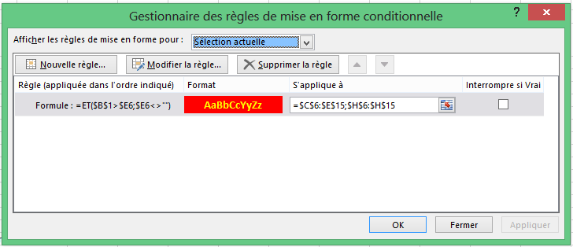
Nom | Prénom | Formation initial | Date Formation | Date prochain recyclage | Formation (initial ou recyclage) | Date Formation | Date prochain recyclage
ANDRASCIK | Martin
DO | Thi Kim | INITIAL | 2009-06-25 | 2011-06-25 | RECYLAGE | 2015-11-04 | 2017-11-03
GANON | Pascal |  |  | 2017-11-25 | RECYLAGE | 2014-05-19 | 2016-05-18
GUENARD | Laurent
HAUTIERE | Michel |  |  |  | RECYLAGE | 2014-05-20 | 2016-05-19
LEGUERINEL | Martial | INITIAL | 2013-10-01 | 2015-10-01 | RECYLAGE | 2016-06-01 | 2018-06-01
LENOURY | Stephane
LOIZANCE | Pascal
PORCHER | Patrice | INITIAL | 2009-06-17 | 2011-06-17
THEBAULT | Louis

 |  |  | Comment mettre ces 2 celulles (colonne C et D) coloré en rouge lorsque la cellule en colonne E est en rouge
 |  |  | Les celulles doivent rester blanche si la cellule en colonne E est blanche
 |  |  | Uniquement pour les celulles qui contiennet du texte |  |  |  |  | Deux MFC et cellule H rouge si pas vide

